엔티티 관계모형 기술서
엔티티 관계 모형 기술서
시스템명 | sulomon |  |  |  | 작성자 | 임종현
단계명 | 설계 |  |  |  | 작성일자 | 2024-10-25 |  | 버전 | 1.0.0

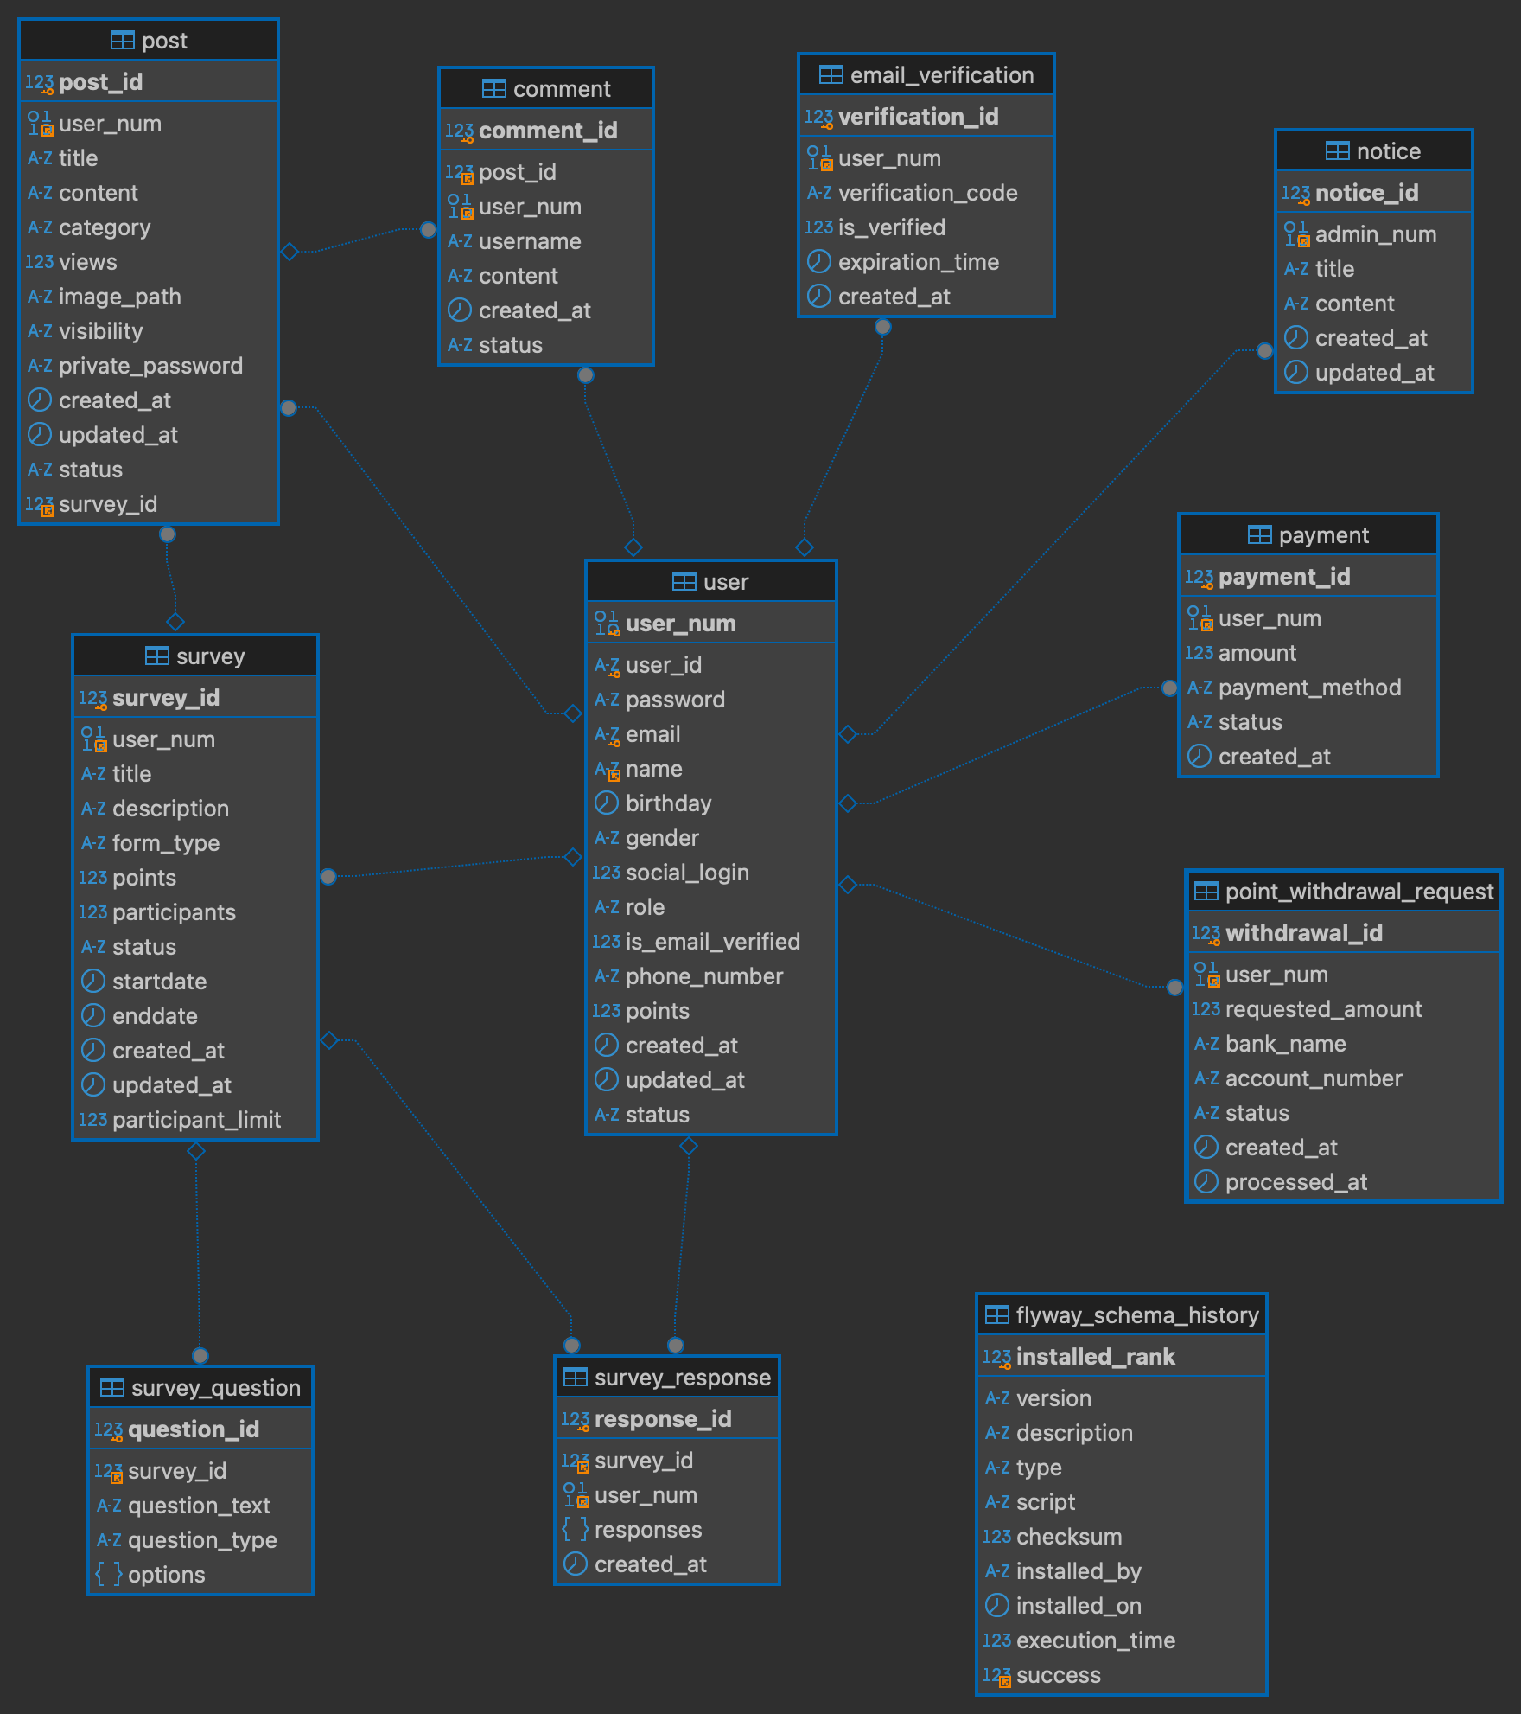
엔티티 관계도(ERD)
ERD ID |  | Sulomon_ERD_1 |  |  | ERD 명 |  | 설문조사 및 게시판 ERD
ㅋ

엔티티 명세서
엔티티 ID |  | user |  |  | 엔티티명 |  | 사용자
관련 클래스 ID |  | comment, post, survey, payment, point_withdrawal_request, email_verification, survey_response |  |  | 관련 클래스 명 |  | 댓글, 게시물, 설문, 결제, 포인트 출금 요청, 이메일 인증, 설문 응답
엔티티 설명 |  | 사용자 정보 및 인증을 관리하는 테이블
속성명 | 동의어 | 타입 | 길이 | NOT NULL | PK | FK | INX | 기본값 | 제약조건
user_num |  | BINARY | 16 | Y | Y | N | Y |  | N
user_id |  | VARCHAR | 255 | Y | N | N | Y |  | N
password |  | VARCHAR | 255 | N | N | N | N |  | N
email |  | VARCHAR | 255 | N | N | N | Y |  | N
name |  | VARCHAR | 255 | N | N | N | N |  | N
birthday |  | DATE |  | N | N | N | N |  | N
gender |  | VARCHAR | 10 | N | N | N | N |  | N
social_login |  | BOOLEAN |  | N | N | N | N | FALSE | N
role |  | VARCHAR | 30 | N | N | N | N |  | N
is_email_verified |  | BOOLEAN |  | N | N | N | N | FALSE | N
phone_number |  | VARCHAR | 30 | N | N | N | N |  | N
points |  | INT |  | N | N | N | N | 0 | N
created_at |  | TIMESTAMP | 6 | N | N | N | N | CURRENT_TIMESTAMP(6) | N
updated_at |  | TIMESTAMP | 6 | N | N | N | N | CURRENT_TIMESTAMP(6) ON UPDATE CURRENT_TIMESTAMP(6) | N
status |  | VARCHAR | 30 | N | N | N | N | PENDING' | N

엔티티 명세서
엔티티 ID |  | email_verification |  |  | 엔티티명 |  | 이메일 인증
관련 클래스 ID |  | user |  |  | 관련 클래스 명 |  | 사용자
엔티티 설명 |  | 이메일 인증 정보와 관련된 데이터를 관리하는 테이블
속성명 | 동의어 | 타입 | 길이 | NOT NULL | PK | FK | INX | 기본값 | 제약조건
verification_id |  | INT |  | Y | Y | N | Y | AUTO_INCREMENT | N
user_num |  | BINARY | 16 | N | N | Y | N |  | N
verification_code |  | VARCHAR | 255 | Y | N | N | N |  | N
is_verified |  | BOOLEAN |  | N | N | N | N | FALSE | N
expiration_time |  | TIMESTAMP | 6 | N | N | N | N |  | N
created_at |  | TIMESTAMP | 6 | N | N | N | N | CURRENT_TIMESTAMP(6) | N

엔티티 ID |  | survey |  |  | 엔티티명 |  | 설문조사
관련 클래스 ID |  | user |  |  | 관련 클래스 명 |  | 사용자
엔티티 설명 |  | 설문조사 정보, 참여자, 포인트, 상태 등을 관리하는 테이블
속성명 | 동의어 | 타입 | 길이 | NOT NULL | PK | FK | INX | 기본값 | 제약조건
survey_id |  | INT |  | Y | Y | N | Y | AUTO_INCREMENT | N
user_num |  | BINARY | 16 | N | N | Y | N |  | N
title |  | VARCHAR | 255 | N | N | N | N |  | N
description |  | TEXT |  | N | N | N | N |  | N
form_type |  | VARCHAR | 20 | N | N | N | N | site_form' | N
points |  | INT | 255 | N | N | N | N | 0 | N
participants |  | INT | 255 | N | N | N | N | 0 | N
participant_limit |  | INT | 255 | N | N | N | N | 10 | N
status |  | VARCHAR | 20 | N | N | N | N | draft' | N
startdate |  | TIMESTAMP | 6 | N | N | N | N |  | N
enddate |  | TIMESTAMP | 6 | N | N | N | N |  | N
created_at |  | TIMESTAMP | 6 | N | N | N | N | CURRENT_TIMESTAMP(6) | N
updated_at |  | TIMESTAMP | 6 | N | N | N | N | CURRENT_TIMESTAMP(6) ON UPDATE CURRENT_TIMESTAMP(6) | N

엔티티 ID |  | survey_question |  |  | 엔티티명 |  | 설문 질문
관련 클래스 ID |  | survey |  |  | 관련 클래스 명 |  | 설문조사
엔티티 설명 |  | 설문조사에 포함된 질문과 관련된 정보를 저장하는 테이블
속성명 | 동의어 | 타입 | 길이 | NOT NULL | PK | FK | INX | 기본값 | 제약조건
question_id |  | INT |  | Y | Y | N | Y | AUTO_INCREMENT | N
survey_id |  | INT |  | N | N | Y | N |  | N
question_text |  | TEXT |  | N | N | N | N |  | N
question_type |  | VARCHAR | 50 | N | N | N | N |  | N
options |  | JSON |  | N | N | N | N |  | N

엔티티 ID |  | survey_response |  |  | 엔티티명 |  | 설문 응답
관련 클래스 ID |  | survey, user |  |  | 관련 클래스 명 |  | 설문조사, 사용자
엔티티 설명 |  | 설문조사에 대한 사용자 응답 정보를 관리하는 테이블
속성명 | 동의어 | 타입 | 길이 | NOT NULL | PK | FK | INX | 기본값 | 제약조건
response_id |  | INT |  | Y | Y | N | Y | AUTO_INCREMENT | N
survey_id |  | INT |  | N | N | Y | N |  | N
user_num |  | BINARY | 16 | N | N | Y | N |  | N
reponses |  | JSON |  | N | N | N | N |  | N
created_at |  | TIMESTMAP | 6 | N | N | N | N | CRERRENT_TIMESTAMP | N

엔티티 ID |  | post |  |  | 엔티티명 |  | 게시글
관련 클래스 ID |  | user, survey |  |  | 관련 클래스 명 |  | 사용자, 설문조사
엔티티 설명 |  | 게시글 정보를 관리하며, 설문조사와 연결 가능하도록 구성된 테이블
속성명 | 동의어 | 타입 | 길이 | NOT NULL | PK | FK | INX | 기본값 | 제약조건
post_id |  | INT |  | Y | Y | N | Y | AUTO_INCREMENT | N
survey_id |  | INT |  | N | N | Y | N |  | N
user_num |  | BINARY | 16 | N | N | N | N |  | N
title |  | VARCHAR | 255 | N | N | N | N |  | N
content |  | TEXT |  | N | N | N | N |  | N
category |  | VARCHAR | 50 | N | N | N | N |  | N
views |  | INT |  | N | N | N | N | 0 | N
image_path |  | VARCHAR | 255 | N | N | N | N |  | N
visibility |  | VARCHAR | 10 | N | N | N | N | visible' | N
private_password |  | VARCHAR | 255 | N | N | N | N |  | N
created_at |  | TIMESTAMP | 6 | N | N | N | N | CURRENT_TIMESTAMP(6) | N
updated_at |  | TIMESTAMP | 6 | N | N | N | N | CURRENT_TIMESTAMP(6) ON UPDATE CURRENT_TIMESTAMP(6) | N
status |  | VARCHAR | 10 | N | N | N | N |  | N

엔티티 ID |  | payment |  |  | 엔티티명 |  | 결제
관련 클래스 ID |  | user |  |  | 관련 클래스 명 |  | 사용자
엔티티 설명 |  | 결제 정보를 관리하는 테이블로, 결제 수단, 금액, 상태 등을 저장
속성명 | 동의어 | 타입 | 길이 | NOT NULL | PK | FK | INX | 기본값 | 제약조건
payment_id |  | INT |  | Y | Y | N | Y | AUTO_INCREMENT | N
user_num |  | BINARY | 16 | N | N | Y | N |  | N
amount |  | DECIMAL | (10, 2) | N | N | N | N |  | N
payment_method |  | VARCHAR | 20 | N | N | N | N |  | N
status |  | VARCHAR | 20 | N | N | N | N | pending' | N
created_at |  | TIMESTAMP | 6 | N | N | N | N | CURRENT_TIMESTAMP(6) | N

엔티티 ID |  | point_withdrawal_request |  |  | 엔티티명 |  | 포인트 인출 요청
관련 클래스 ID |  | user |  |  | 관련 클래스 명 |  | 사용자
엔티티 설명 |  | 포인트 인출 요청과 관련된 정보를 관리하는 테이블로, 요청 금액, 은행명, 계좌번호 등을 저장
속성명 | 동의어 | 타입 | 길이 | NOT NULL | PK | FK | INX | 기본값 | 제약조건
withdrawal_id |  | INT |  | Y | Y | N | Y | AUTO_INCREMENT
user_num |  | BINARY | 16 | N | N | Y | N
requested_amount |  | INT |  | N | N | N | N
bank_name |  | VARCHAR | 100 | N | N | N | N
account_number |  | VARCHAR | 50 | N | N | N | N
status |  | VARCHAR | 20 | N | N | N | N | pending'
created_at |  | TIMESTAMP | 6 | N | N | N | N | CURRENT_TIMESTAMP(6)
processed_at |  | TIMESTAMP | 6 | N | N | N | N

엔티티 ID |  | notice |  |  | 엔티티명 |  | 공지사항
관련 클래스 ID |  | user |  |  | 관련 클래스 명 |  | 사용자
엔티티 설명 |  | 공지사항 정보를 관리하는 테이블로, 제목, 내용, 작성자 정보 등을 저장
속성명 | 동의어 | 타입 | 길이 | NOT NULL | PK | FK | INX | 기본값 | 제약조건
notice_id |  | INT |  | Y | Y | N | Y | AUTO_INCREMENT
admin_num |  | BINARY | 16 | N | N | Y | N
title |  | VARCHAR | 255 | N | N | N | N
content |  | TEXT |  | N | N | N | N
created_at |  | TIMESTAMP | 6 | N | N | N | N | CURRENT_TIMESTAMP(6)
updated_at |  | TIMESTAMP | 6 | N | N | N | N | CURRENT_TIMESTAMP(6) ON UPDATE CURRENT_TIMESTAMP(6)

엔티티 ID |  | comment |  |  | 엔티티명 |  | 댓글
관련 클래스 ID |  | post, user |  |  | 관련 클래스 명 |  | 게시글, 사용자
엔티티 설명 |  | 댓글 정보를 관리하는 테이블로, 댓글 작성자, 게시글 정보, 상태 등을 저장
속성명 | 동의어 | 타입 | 길이 | NOT NULL | PK | FK | INX | 기본값 | 제약조건
comment_id |  | INT |  | Y | Y | N | Y | AUTO_INCREMENT
post_id |  | INT |  | N | N | Y | N
user_num |  | BINARY | 16 | N | N | Y | N
username |  | VARCHAR | 100 | N | N | N | N
content |  | TEXT |  | N | N | N | N
created_at |  | TIMESTAMP | 6 | N | N | N | N | CURRENT_TIMESTAMP(6)
status |  | VARCHAR | 10 | N | N | N | N | ‘active’

